Sheet1
食魚屋海鮮訂購單 |  | 訂購日期 | 年 月 日
 |  | 出貨日期 | 年 月 日
服務學校： |  |  | 會員卡號：
配送地址： |  |  | 電話：
到貨時間 □ 9-12時 □ 12-17時 □ 17-20時 |  |  | 手機：
付款方式 □ 貨到付款 □ 匯款 (請填匯款帳號後五碼)
付款憑證 □ 收據 □ 免收據 □ 漁民收據
E-mail： |  |  | 本產品售價依市場機制機動調整
商品 | 內容 | 配料 | 優惠價 | 數量 | 小計
開運年菜三合一 | 菩提龍膽清肉 | 菩提樹子醬 | 1230
 | 蒜味雞腿 | 芝麻蔥油
 | 天府麻辣蝦
開運年菜三合一 | 菩提龍膽清肉 | 菩提樹子醬 | 1230
 | 蒜味雞腿 | 芝麻蔥油
 | 貴妃醉翁蝦
五福臨門年菜五合一 | 巴西菇燉烏雞 |  | 2130
 | 蒜味雞腿 | 芝麻蔥油
 | 江浙無錫骨
 | 菩提龍膽清肉 | 菩提樹子醬
 | 天府麻辣蝦
五福臨門年菜五合一 | 巴西菇燉烏雞 |  | 2130
 | 蒜味雞腿 | 芝麻蔥油
 | 江浙無錫骨
 | 菩提龍膽清肉 | 菩提樹子醬
 | 貴妃醉翁蝦
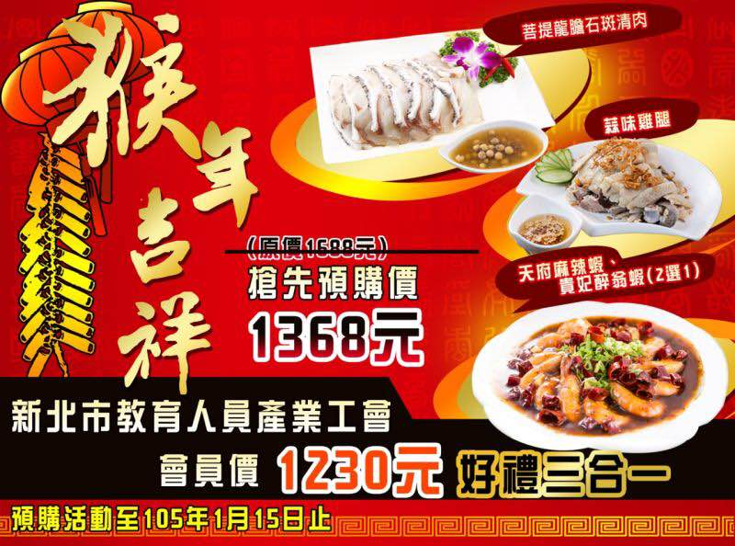
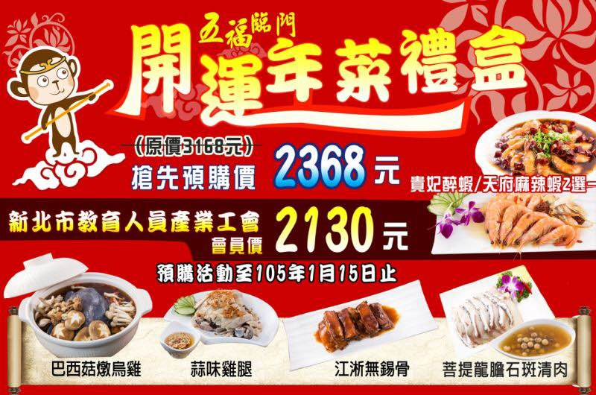

訂購專線:(02)8286-9044 手機:0988-316-613 LINE-ID:fish-1688 傳真專線:(02)2281-6803
Facebook粉絲團 :食魚屋-泓惠水產 匯款帳號: 822中國信託 江翠分行 5765-4022-2830 戶名：食魚屋商行
※開運年菜三合一 運費150元 / 五福臨門年菜五合一 運費270元 貨到付款需另加收手續費
★注意事項★ 不同溫層無法同捆配送需支付2筆運費
 |  |  | 本產品售價依市場機制機動調整

Sheet2
食魚屋海鮮訂購單 |  | 訂購日期 | 年 月 日
 |  | 出貨日期 | 年 月 日
服務學校： |  |  | 會員卡號：
配送地址： |  |  | 電話：
到貨時間 □ 9-12時 □ 12-17時 □ 17-20時 |  |  | 手機：
付款方式 □ 貨到付款 □ 匯款 (請填匯款帳號後五碼)
付款憑證 □ 收據 □ 免收據 □ 漁民收據
E-mail： |  |  | 本產品售價依市場機制機動調整
商品 | 內容 | 配料 | 優惠價 | 數量 | 小計
開運年菜三合一 | 菩提龍膽清肉 | 菩提樹子醬 | 1230
 | 蒜味雞腿 | 芝麻蔥油

 | 天府麻辣蝦
開運年菜三合一 | 菩提龍膽清肉 | 菩提樹子醬 | 1230
 | 蒜味雞腿 | 芝麻蔥油
 | 貴妃醉翁蝦
五福臨門年菜五合一 | 巴西菇燉烏雞 |  | 2130
 | 蒜味雞腿 | 芝麻蔥油
 | 江浙無錫骨
 | 菩提龍膽清肉 | 菩提樹子醬
 | 天府麻辣蝦
五福臨門年菜五合一 | 巴西菇燉烏雞 |  | 2130
 | 蒜味雞腿 | 芝麻蔥油
 | 江浙無錫骨
 | 菩提龍膽清肉 | 菩提樹子醬
 | 貴妃醉翁蝦

訂購專線:(02)8286-9044 手機:0988-316-613 LINE-ID:fish-1688 傳真專線:(02)2281-6803
Facebook粉絲團 :食魚屋-泓惠水產 匯款帳號: 822中國信託 江翠分行 5765-4022-2830 戶名：食魚屋商行
※消費滿5000元(含)優惠85折 不同溫層無法同捆配送需支付2筆運費貨到付款需另加收手續費

